報告書
（様式）AFC20220720
異常処置報告書 |  |  |  |  |  |  |  |  | 旭化成ファインケム（株）
 |  |  |  | 確認 | 確認 | 許可 |  |  | 作成
件名 | １工場緊急ピットTBA浮遊 |  |  |  |  | 課長 | 係長 | 職長
発生日時 | 2023-04-05 | 工程 | 共通
'23.4.17
発見者 | 高橋伸幸 | 応援者 | 職長
異常内容 |  | 原因（推定） |  | 対応
2023-03-28 |  | EBS工程の留去ホルダー（RT-20）内のＴＢＡ抜き出しを |  | 2023-04-05
EBS工程において留去ホルダー内に溜まったTBAをドラムへ抜き |  | 3月２８日に行ったが、その際下図①②③を開け下層の水を |  | １工場緊急ピット排出停止 分離槽内のTBA浮遊確認し全量ドラムへ抜き出し（約300L）
出し（定期的に8～12B/１回抜き出し実施）今回は8Bにて |  | 排出し、エマルジョン層を確認出来たら、①②閉、④開にて |  | 緊急ピットにシートをかぶせる（アミン臭気対策）
早めの抜き出し実施（下層の水は緊急ピットへ排出） |  | 上層のTBAをドラムに抜き出すが、通常よりドラムに抜き出した |  | 均質ピットに浮いていたTBAは回収しOILマットにて除去済
 |  | TBAが150Lと少なかった（通常200～250L） |  | 2023-04-17
2023-04-01 |  | 分離ミスによりTBAが緊急ピットに排出れた可能性がある |  | 緊急ピット内液をドラムに抜き出す指示あり非定常作業許可証等の準備を行う
１工場緊急ピットを排出開始（PH6.4 TOC11200ppm） |  |  |  | 追記
2L/minにて排出 |  |  |  | 今後の対策検討中 分離槽への伝導率計設置等 久保田さんへ確認中

2023-04-02
緊急ピットへ水4000L投入し希釈（計：8000L） |  |  |  | 4/17吉本指示
2Ｌ/minから4L/minに上げ排出 |  |  |  | １．原因究明と対策検討。
 |  |  |  | 濃縮～分離を中心に手順・条件の確認。
下層 水
上層 TBA
2023-04-05 |  |  |  | ２．分離槽の内部確認及びTBA回収。
④
職長より均質ピットにTBAらしきものが浮いていると連絡を受ける |  |  |  | ３．TBAの場合、危険有害性リスクが高い為、取り扱いに十分注意し非定常を計画。
ドラムへ
①
③
１工場緊急ピットを確認するとTBAらしきものが浮いているのを |  |  |  | ※適用法令：消防法、毒物、化管法
②
分離槽
確認し職長へ連絡 |  |  |  | ４．対象ロットの品質確認。
緊急ピットからアミン臭がするためシートをかぶせる（臭気対策）
１工場緊急ピットへ
 |  |  |  | 5/16:緊急ﾋﾟｯﾄ 排出及びドラム抜き出し非定常にてﾋﾟｯﾄ内全量排出、抜き出し完了
 |  |  |  | ドラム抜き出し量：2400L（12本）
コメント

Sheet1
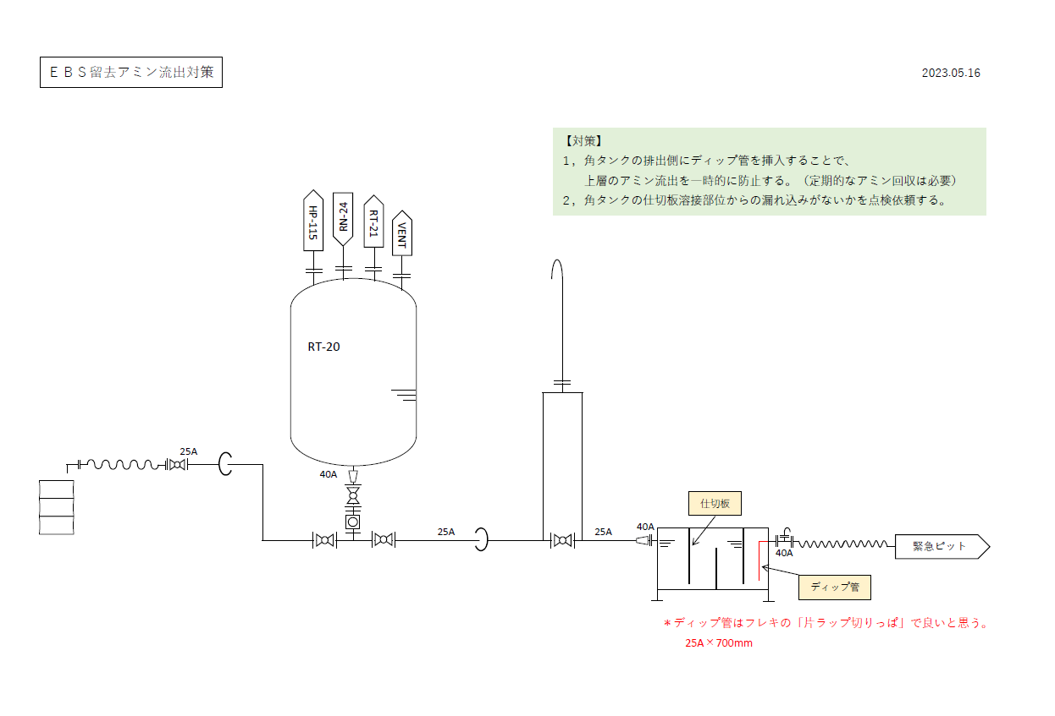

ブックフロー
EBOH
T B A | 窒 素 | D E S

完溶確認
pH
測定
仕込み | N2置換 | 滴 下 | 反 応 |  | 調 整

 |  |  | 105 ℃

 |  |  | 排 ガ ス

 |  |  | 硫 酸

 |  | ドレン水 | 調 製 |  | 水仕込み | ドレン水

50% 硫酸
pH
測定
 | ドレン水 | 活 性 炭

pH
測定
E B S | 加圧濾過 | 脱 色 | pH調整 |  | 濃 縮

 |  |  |  | 留 去 液
 | 廃活性炭

 |  |  | 排 水 |  | 分 層

問題が確認されたポイント。
留去したTBA+水を分離後に下層排水or上層産廃とするが、排水側に有機層が混入した。

 |  |  |  |  | 産 廃

